032.まとめ（BMW i3 2018年式）
実測結果

 | ＢＭＷ ｉ３ (I01) 2018年1月発売モデル |  |  |  |  |  |  |  | 外装デザインの変更点
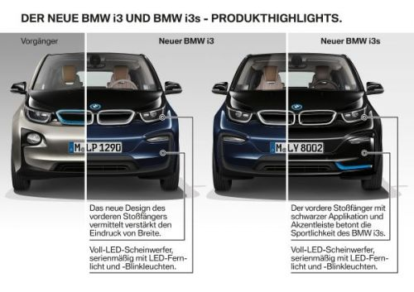
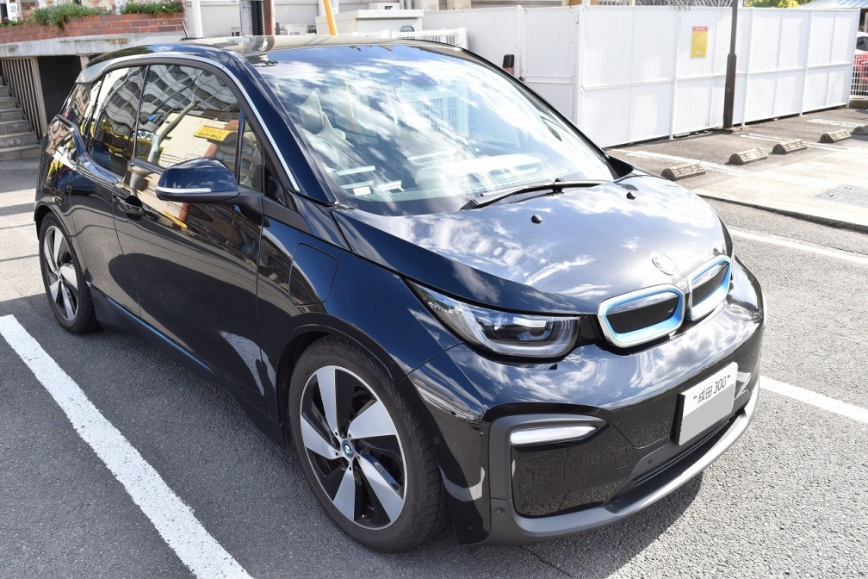

 | ■プロフィール
 |  | １．2016/10販売モデルの変更点 容量をこれまでの21.8kWhから33.2kWhにアップさせたモデルを試乗。JC08モードによる一充電あたりのEV航続距離は、これまでの229kmから390kmへと70％も向上した。 さらにレンジエクステンダーにより走行中にエンジンが電力を発電し、航続可能距離が更に121km延長され、合計で511kmの走行が可能となった。 ２．2018/1販売モデルの変更点 ・フロントとリアデザインの変更 ・内装デザインの一部変更 ・ヘッドライト、ターン・インジケーターすべてにLEDライト標準装備。 また、新たに追加された「BMW i3s」という車種もあります。これはパワートレインや外装デザインをスポーティに仕上げたモデルです。なおパワーアップした分、航続可能距離は短くなっています。（JC08モードＥＶ走行なら280km) なお、今回測定した車種は上記「i3s」ではなく、従来の「i3」(2018/1販売モデル）です。

 | ■公式スペック
 |  | ・ バッテリー容量：33.2kWh
 |  | ・ 走行距離（EVのみ） 390km （JC08モード）
 |  | ・ 走行距離（ガソリン含め） 511km

 | ■実測値 ※累計走行距離1050.5kmにて測定した結果です。
 |  | ・ 航続距離（EVのみ 実測値） |  |  | 224.5km | 2018/10/28計測 バッテリー残量（100%→7%）
 |  | ・ 航続距離（EVのみ 理論値） |  |  | 241.4km | ※バッテリーを0%まで使用したと仮定した数字
 |  | ・ 航続距離（ガソリン含む 実測値） |  |  | 344.3km | 2018/10/29計測 途中の急速充電分を控除 ※高速道路での計測なので、一般道だと更に距離が伸びるハズ
 |  | ・ 航続距離（ガソリン含む 理論値） |  |  | 415.1km | ※ガソリンを0ℓ かつ バッテリーを0%まで使用したと仮定
 |  | ・ 電費 全体平均 |  |  | 6.72km/kWh | ※運転状況次第でかなり変動する点に注意。 最低4.02km/kWh 最高7.65km /kWhを計測。
 |  | ・ 電費 高速道路 |  |  | 6.09km/kWh
 |  | ・ 電費 一般道 |  |  | 7.34km/kWh
 |  | ・ 燃費（ガソリン） 全体平均 |  |  | 19.30km/ℓ | ※サンプリング数が少ないので不正確かも(;^ω^)
 |  | ・ 燃費（ガソリン） 高速道路 |  |  | 18.30km/ℓ
 |  | ・ 燃費（ガソリン） 一般道 |  |  | 19.80km/ℓ

 | ■充電性能 実測値
 |  | ・充電時間 200V 普通充電（6%→89%) |  |  | 8時間54分
 |  | ・充電時間 急速充電（11%→73%) |  |  | 30分 | ※急速充電は機器によって出力Ａが異なります。よって機器ごとに充電時間が変わってくる点に御注意を。こちらは日産NSQC442Bにて測定した結果です。

 | ■注意事項
 |  | 今回測定した結果は、前回計測時より、全体的に数値が下がっています(;^ω^)。
 |  | ■前回(2017/10/14)測定結果 URL：https://tech.hippo-lab.com/bmw-i3-2/
 |  | その理由は、前回、ほんとに限界ギリギリの走行距離を測定したかったので「ECO PRO +」モードを使い、ものすご～く丁寧に走って出せた奇跡的な数字です。
 |  | しかしこれに関して、一般人はそんな丁寧にノロノロ運転しない、とご指摘を頂きました。つまり実際に購入した人からすればこんなに走らないヤン、この嘘つき、と思われたそうです。
 |  | もちろん、前回の結果は実際に測定した数字で、ウソ偽りはいっさい無いんですけどね(;^ω^)
 |  | という事で、今回は、普通にアクセルを踏んで、普通に（というか雑に）ブレーキを踏んだ測定結果となっています。
 |  | ですので、おそらく丁寧に運転する人ならば、今回測定した以上の結果が得られるハズです。なお電気自動車は走行条件によって航続距離が激変します。それに関して以下の記事にマトメてありますので、興味があればご参照下さい。
 |  | ■電気自動車の航続可能距離と実走行距離の真実 ＵＲＬ：https://tech.hippo-lab.com/ev-29/

 | ■測定結果 ＥＶ走行
 |  | 日付 | 時間 | 車種 | 車種毎の バッテリ容量 (kWh) | 移動内容 | トリップ メーター 読み (km) | 走行距離 （km) | バッテリー 残量 (%) | 推定 走行消費 (kWh) | 推定電費 （km/kWh） | メモ
 |  | 2018/10/27 | 11:37 | BMW i3 | 33.2 | 福岡市（BalcomBMW）出発 | 0 |  | 100.00%
 |  | 2018/10/27 | 12:20 | BMW i3 | 33.2 | 高速道路 モテナス基山SA | 0 | 33 |  |  |  | 誤ってトリップメータをリセットorz.. 推定走行距離は33km（google map調べ）
 |  | 2018/10/27 | 15:29 | BMW i3 | 33.2 | 長崎県島原-雲仙岳走行中 | 151 | 184 | 6.00% | 31.21 | 5.90 | 高速道路140km ／下道44km(山道多し） レンジエクステンダー作動
 |  | 2018/10/27 | 17:02 | BMW i3 | 33.2 | 長崎県島原市 出発 | 172.1 |  | 56.00% |  |  | フェリーに乗り熊本へ、そこからEV走行
 |  | 2018/10/27 | 19:17 | BMW i3 | 33.2 | 宮原SA到着 | 224 | 51.9 | 34.00% | 7.30 | 7.11 | 高速道路13km／下道39km
 |  | 2018/10/27 | 21:12 | BMW i3 | 33.2 | 鹿児島県 天文館 到着 | 359.1 | 135.1 | 19.00% | 22.58 | 5.98 | 高速道路128km／下道7km
 |  | 2018/10/28 | 11:18 | BMW i3 | 33.2 | 鹿児島県 天文館 出発 | 365.4 |  | 11.00% |  |  | 下道移動
 |  | 2018/10/28 | 12:42 | BMW i3 | 33.2 | 鹿児島市 出発 | 0 |  | 100.00% |  |  | 下道移動 トリップメータ等を初期化
 |  | 2018/10/28 | 19:28 | BMW i3 | 33.2 | 鹿児島市 走行中 | 177.8 | 177.8 | 30.00% | 23.24 | 7.65 | 下道移動
 |  | 2018/10/28 | 20:31 | BMW i3 | 33.2 | 曽於市 走行中 | 224.5 | 224.5 | 7.00% | 30.88 | 7.27 | 下道移動 レンジエクステンダー作動
 |  | 2018/10/28 | 22:54 | BMW i3 | 33.2 | 宮崎市 到着 | 60.6 |  | 6.00% |  |  | 下道移動
 |  | 2018/10/29 | 14:08 | BMW i3 | 33.2 | 宮崎市 出発 | 0 |  | 100.00% |  |  | 高速道路移動 トリップメータ初期化
 |  | 2018/10/29 | 16:42 | BMW i3 | 33.2 | 大分市付近高速道路走行中 | 197.7 | 197.7 | 7.00% | 30.88 | 6.40 | 高速道路移動 レンジエクステンダー作動
 |  | 2018/10/29 | 16:57 | BMW i3 | 33.2 | 別府市付近高速道路走行中 | 223.4 |  | 2.00% |  |  | 高速道路移動 レンジエクステンダー作動中
 |  | 2018/10/29 | 17:12 | BMW i3 | 33.2 | 別府湾ＳＡ | 223.4 |  | 24.00% |  |  | 目的地までたどり付けない可能性があったので、急速充電を行う。
 |  | 2018/10/29 | 17:28 | BMW i3 | 33.2 | 湯布院付近高速道路走行中 | 246.1 | 22.7 | 7.00% | 5.64 | 4.02 | 高速道路移動 レンジエクステンダー作動 ※電費が悪すぎる。サンプリング対象外
 |  | 2018/10/29 | 19:01 | BMW i3 | 33.2 | 福岡市（BalcomBMW）到着 | 367 |  | 7.00% |  |  | ほぼ全て高速道路移動
 |  |  |  |  |  | 走行距離 合計 | 1050.5 |  |  |  | 6.72

 | ■測定結果 レンジエクステンダー走行のみ
 |  | 日付 | 時間 | 車種 | 車種毎の バッテリ容量 (kWh) | 行動内容 | トリップ メーター 読み (km) | 走行距離 （km) | バッテリー 残量 (%) | 推定消費 ガソリン （ℓ） | 推定燃費 （km/ℓ） | メモ
 |  | 2018/10/27 | 15:29 | BMW i3 | 33.2 | レンジエクステンダー作動 | 151.0 | 184.0 | 6% |  |  | 高速道路140km ／下道44km(山道多し） レンジエクステンダー作動
 |  | 2018/10/27 | 16:38 | BMW i3 | 33.2 | みずなし本陣ふかえ 充電開始 | 172.1 | 205.1 | 12%
 |  | 2018/10/28 | 20:31 | BMW i3 | 33.2 | レンジエクステンダー作動 | 224.5 | 224.5 | 7% |  |  | 下道移動 レンジエクステンダー作動
 |  | 2018/10/28 | 20:56 | BMW i3 | 33.2 | ガソリン給油 | 232.0 | 7.5 | 6% | 1.54 | 18.60 | ガソリン給油量1.54ℓ 推定ガソリン走行距離（ 10/27 16:38付近（172.1-151)=21.1km + 直近（232-224.5)=7.5km = 28.6km よって推定燃費 18.6km/ℓ
 |  | 2018/10/28 | 20:56 | BMW i3 | 33.2 | ガソリン燃費測定開始（満タン） | 000.0 |  | 6% |  |  | トリップメータ初期化、また同時に、正確に燃費を測定する為、ガソリンを満タンに給油した。
 |  | 2018/10/28 | 22:29 | BMW i3 | 33.2 | ガソリン燃費測定終了（満タン） | 056.1 | 56.1 | 7% | 2.67 | 21.00 | ガソリン給油量2.67ℓ 走行距離56.1km 燃費21.0km/ℓ
 |  | 2018/10/29 | 16:42 | BMW i3 | 33.2 | レンジエクステンダー作動 | 197.7 | 197.7 | 7% |  |  | 高速道路移動 レンジエクステンダー作動
 |  | 2018/10/29 | 16:57 | BMW i3 | 33.2 | 別府市付近高速道路走行中 | 223.4 |  | 2% |  |  | 高速道路移動 レンジエクステンダー作動中
 |  | 2018/10/29 | 17:12 | BMW i3 | 33.2 | 別府湾ＳＡ 急速充電 終了 | 223.4 |  | 24% |  |  | 目的地までたどり付けない可能性があったので、急速充電を行う。
 |  | 2018/10/29 | 17:28 | BMW i3 | 33.2 | レンジエクステンダー作動 | 246.1 | 22.7 | 7% |  |  | 高速道路移動 レンジエクステンダー作動 ※電費が悪すぎる。サンプリング対象外
 |  | 2018/10/29 | 18:48 | BMW i3 | 33.2 | ガソリン給油 | 365.4 |  | 8% | 8.00 | 18.30 | ガソリン給油量8ℓ 推定ガソリン走行距離（223.4-197.7+367-246.1)=146.6km 推定ガソリン燃費18.3km/ℓ
 |  | 2018/10/29 | 19:01 | BMW i3 | 33.2 | 福岡市（BalcomBMW）到着 | 367.0 |  | 7% |  |  | ほぼ全て高速道路移動

 | ■測定結果 充電
 |  | 日付 | 時間 | 車種 | 車種毎の バッテリ容量 (kWh) | 行動内容 | 充電器 消費電力 読み （kWh) | 充電器 消費電力 (kWh) | 推定 バッテリー 充電量 （kWh) | 充電時間 | バッテリー 残量 (%) | メモ
 |  | 2018/10/27 | 16:38 | BMW i3 | 33.2 | みずなし本陣ふかえ 充電開始 | - | - |  |  | 12%
 |  | 2018/10/27 | 17:02 | BMW i3 | 33.2 | みずなし本陣ふかえ 充電終了 | - | - | 14.6 | 0:24:00 | 56% | 出力ｋWhを表示しない充電器の為、車両バッテリー残量情報より算出（推定値）
 |  | 2018/10/27 | 19:17 | BMW i3 | 33.2 | 宮原SA 充電開始 | - | - |  |  | 34%
 |  | 2018/10/27 | 19:45 | BMW i3 | 33.2 | 宮原SA 充電終了 | - | - | 17.6 | 0:28:00 | 87% | 出力ｋWhを表示しない充電器の為、車両バッテリー残量情報より算出（推定値）
 |  | 2018/10/28 | 11:25 | BMW i3 | 33.2 | 鹿児島日産中央店 充電開始 | - | - |  |  | 11%
 |  | 2018/10/28 | 11:55 | BMW i3 | 33.2 | 鹿児島日産中央店 充電終了 | - | - | 20.6 | 0:30:00 | 73%
 |  | 2018/10/28 | 12:09 | BMW i3 | 33.2 | サンロイヤルホテル 充電開始 | - | - |  |  | 72%
 |  | 2018/10/28 | 12:39 | BMW i3 | 33.2 | サンロイヤルホテル 充電終了 | - | - | 9.3 | 0:30:00 | 100% | 100%まで充電
 |  | 2018/10/28 | 22:54 | BMW i3 | 33.2 | ホテル200V普通充電 開始 | - | - |  |  | 6%
 |  | 2018/10/29 | 7:48 | BMW i3 | 33.2 | ホテル200V普通充電 終了 | - | - | 27.6 | 1900-01-23 08:54:00 | 89% | トリップメータ初期化
 |  | 2018/10/29 | 11:06 | BMW i3 | 33.2 | ホテル200V普通充電 開始 | - | - |  |  | 75%
 |  | 2018/10/29 | 13:18 | BMW i3 | 33.2 | ホテル200V普通充電 終了 | - | - | 6.6 | 2:12:00 | 95%
 |  | 2018/10/29 | 13:39 | BMW i3 | 33.2 | 宮崎銀行 急速充電 開始 | - | - |  |  | 95%
 |  | 2018/10/29 | 14:07 | BMW i3 | 33.2 | 宮崎銀行 急速充電 終了 | - | - | 1.7 | 0:28:00 | 100%
 |  | 2018/10/29 | 16:59 | BMW i3 | 33.2 | 別府湾ＳＡ 急速充電 開始 | 0 | - |  |  | 3%
 |  | 2018/10/29 | 17:12 | BMW i3 | 33.2 | 別府湾ＳＡ 急速充電 終了 | 5.9 | 5.9 | 7.0 | 0:13:00 | 24%

